特殊事项扣除
扣除期间 | 客服名 | 扣除金额 | 单号期间 | 备注 | 单号
2023-07 | 霹雳火-快递客服(杨帆) | 724.12 | 2023-07-03 |  | TJ01532 | 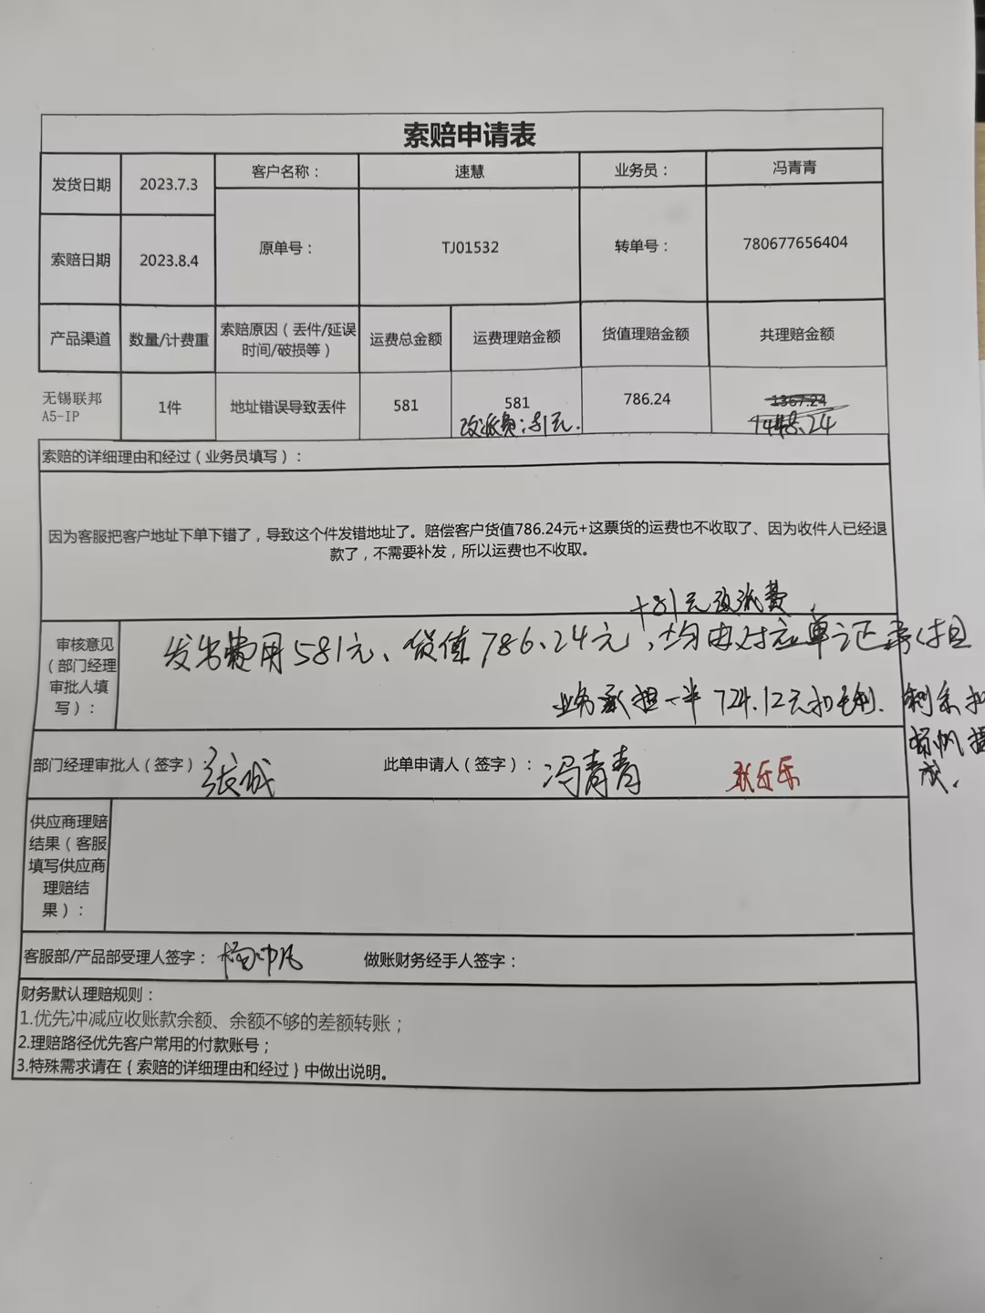
2023-08 | 霹雳火-快递客服(杨帆) | 0.7
2023-08 | 霹雳火-快递客服(杨帆) | 0.7
2023-08 | 霹雳火-快递客服(杨帆) | 0.71
2023-08 | 霹雳火-快递客服(杨帆) | 8.27
2023-08 | 霹雳火-快递客服(杨帆) | 14.68
2023-08 | 霹雳火-快递客服(杨帆) | 0.01
2023-08 | 霹雳火-快递客服(杨帆) | 10.69
2023-08 | 霹雳火-快递客服(杨帆) | 10.69
2023-08 | 霹雳火-快递客服(杨帆) | 13.35
2023-08 | 霹雳火-快递客服(杨帆) | 0.01
2023-08 | 霹雳火-快递客服(杨帆) | 12.69
2023-08 | 霹雳火-快递客服(杨帆) | 11.35
2023-08 | 霹雳火-快递客服(杨帆) | 1.11
2023-08 | 霹雳火-快递客服(杨帆) | 8.27
2023-08 | 霹雳火-快递客服(杨帆) | 18.63
2023-08 | 霹雳火-快递客服(杨帆) | 16.84
2023-08 | 霹雳火-快递客服(杨帆) | 10.04
2023-08 | 霹雳火-快递客服(杨帆) | 10.04
2023-08 | 霹雳火-快递客服(杨帆) | 14.01
2023-08 | 霹雳火-快递客服(杨帆) | 14.01
2023-08 | 霹雳火-快递客服(杨帆) | 8.27
2023-08 | 霹雳火-快递客服(杨帆) | 11.35
2023-08 | 霹雳火-快递客服(杨帆) | 0.71
2023-08 | 霹雳火-快递客服(杨帆) | 14.68
2023-08 | 霹雳火-快递客服(杨帆) | 0.71
2023-08 | 霹雳火-快递客服(杨帆) | 15.66
2023-08 | 霹雳火-快递客服(杨帆) | 12.02
2023-08 | 霹雳火-快递客服(杨帆) | 18.63
2023-08 | 霹雳火-快递客服(杨帆) | 0.71
2023-08 | 霹雳火-快递客服(杨帆) | 1.11
2023-08 | 霹雳火-快递客服(杨帆) | 17.43
2023-08 | 霹雳火-快递客服(杨帆) | 0.7
2023-08 | 霹雳火-快递客服(杨帆) | 0.7
2023-08 | 霹雳火-快递客服(杨帆) | -3.23
2023-08 | 霹雳火-快递客服(杨帆) | 0.71
2023-08 | 霹雳火-快递客服(杨帆) | 1.11
2023-08 | 霹雳火-快递客服(杨帆) | 0.71
2023-08 | 霹雳火-快递客服(杨帆) | 1.11
2023-08 | 霹雳火-快递客服(杨帆) | 0.71
2023-08 | 霹雳火-快递客服(杨帆) | 0.71
2023-08 | 霹雳火-快递客服(杨帆) | 8.27
2023-08 | 霹雳火-快递客服(杨帆) | 10.04
2023-08 | 霹雳火-快递客服(杨帆) | 11.35
2023-08 | 霹雳火-快递客服(杨帆) | 0.7
2023-08 | 霹雳火-快递客服(杨帆) | 13.35
2023-08 | 霹雳火-快递客服(杨帆) | 14.01
2023-08 | 霹雳火-快递客服(杨帆) | 14.01
2023-08 | 霹雳火-快递客服(杨帆) | 14.01
2023-08 | 霹雳火-快递客服(杨帆) | 14.01
2023-08 | 霹雳火-快递客服(杨帆) | 14.01
2023-08 | 霹雳火-快递客服(杨帆) | 14.01
2023-08 | 霹雳火-快递客服(杨帆) | 14.01
2023-08 | 霹雳火-快递客服(杨帆) | 14.01
2023-08 | 霹雳火-快递客服(杨帆) | 14.01
2023-08 | 霹雳火-快递客服(杨帆) | 14.01
2023-08 | 霹雳火-快递客服(杨帆) | 14.01
2023-08 | 霹雳火-快递客服(杨帆) | 14.01
2023-08 | 霹雳火-快递客服(杨帆) | 14.01
2023-08 | 霹雳火-快递客服(杨帆) | 15.34
2023-08 | 霹雳火-快递客服(杨帆) | 15.34
2023-08 | 霹雳火-快递客服(杨帆) | 17.43
2023-08 | 霹雳火-快递客服(杨帆) | 0.71
2023-08 | 霹雳火-快递客服(杨帆) | 0.71
2023-08 | 霹雳火-快递客服(杨帆) | 0.7
2023-08 | 霹雳火-快递客服(杨帆) | 0.71
2023-08 | 霹雳火-快递客服(杨帆) | 0.7
2023-08 | 霹雳火-快递客服(杨帆) | 8.27
2023-08 | 霹雳火-快递客服(杨帆) | 8.27
2023-08 | 霹雳火-快递客服(杨帆) | 10.04
2023-08 | 霹雳火-快递客服(杨帆) | 14.68
2023-08 | 霹雳火-快递客服(杨帆) | 10.69
2023-08 | 霹雳火-快递客服(杨帆) | 11.35
2023-08 | 霹雳火-快递客服(杨帆) | 12.02
2023-08 | 霹雳火-快递客服(杨帆) | 12.02
2023-08 | 霹雳火-快递客服(杨帆) | 13.35
2023-08 | 霹雳火-快递客服(杨帆) | 14.68
2023-08 | 霹雳火-快递客服(杨帆) | 17.43

